Screen Layout
Screen layout

Screen ID | SCR_DS_PENDING_WARNING | Screen Name | Cảnh báo yêu cầu chờ duyệt

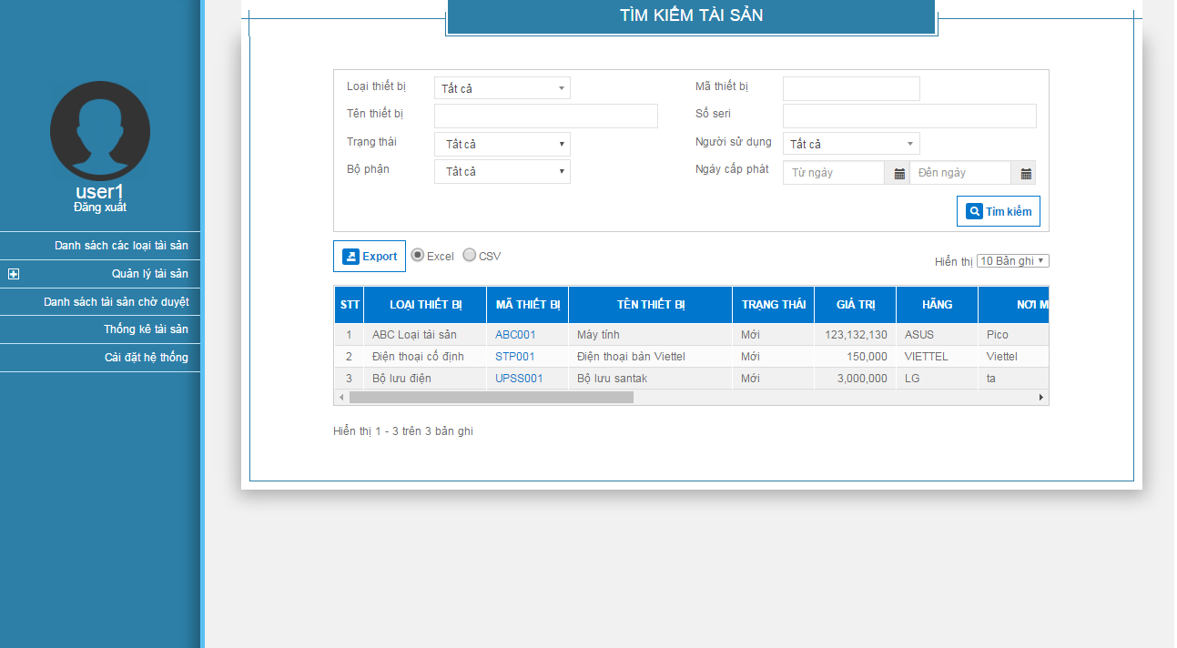

N01
12
P01

